Reflectance
HR430~490nm HT355nm 分色镜, 45°
 | T (%)
301 | 44.4
302 | 42.18
303 | 37.25
304 | 33.72
305 | 31.73
306 | 32.67
307 | 35.46
308 | 40.62
309 | 44.07
310 | 43.49
311 | 38.93
312 | 34.08
313 | 29.52
314 | 26.82
315 | 25.71
316 | 26
317 | 27.87
318 | 31.49
319 | 37.03
320 | 43.07
321 | 48.21
322 | 51.71
323 | 52.47
324 | 52.31
325 | 51.86
326 | 52.35
327 | 53.48
328 | 56.48
329 | 60.76
330 | 65.96
331 | 72.21
332 | 78.35
333 | 83.9
334 | 88.54
335 | 91.7
336 | 94.06
337 | 95.29
338 | 96.15
339 | 96.13
340 | 96.51
341 | 96.16
342 | 96.11
343 | 96.24
344 | 96.19
345 | 96.37
346 | 96.56
347 | 96.68
348 | 97.04
349 | 97.05
350 | 97.22
...
 |  |  | 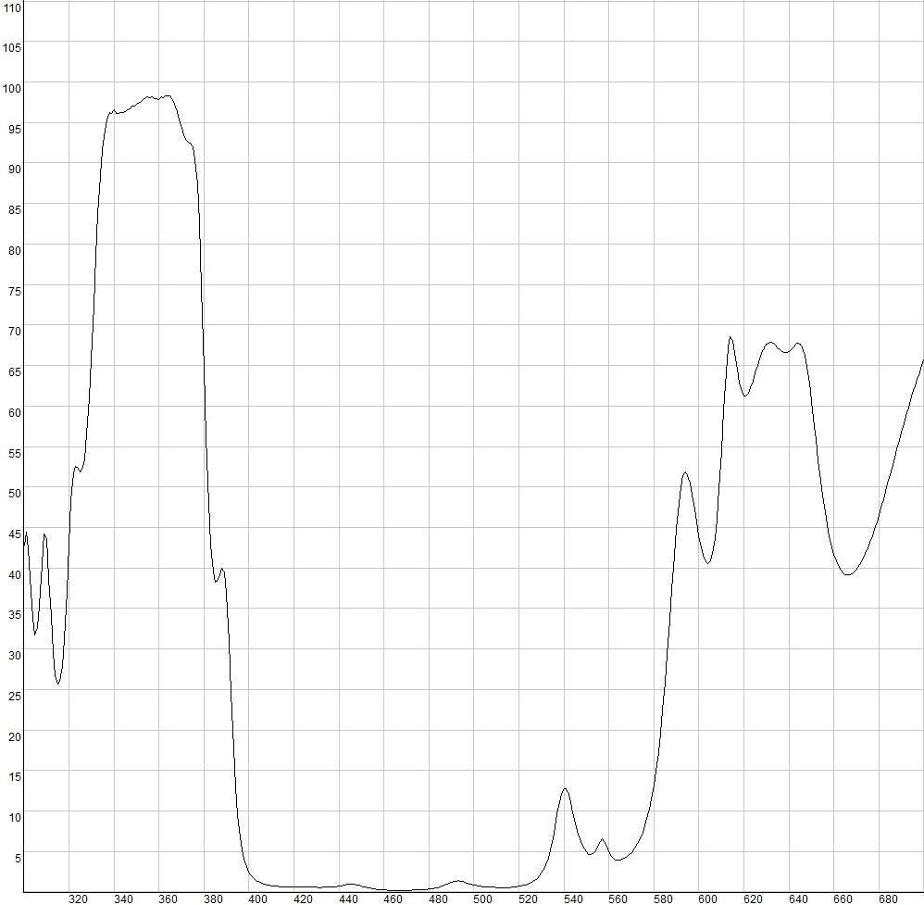
 | HR430~490nm HT355nm 分色镜, 45°
 | Wavelength (nm) | T (%)
 | 301 | 44.4
 | 302 | 42.18
 | 303 | 37.25
 | 304 | 33.72
Product Raw Data | 305 | 31.73
HR430~490nm HT355nm 分色镜, 45° | 306 | 32.67
 | 307 | 35.46
 | 308 | 40.62
免责声明：此处提供的数据仅供参考。不同批次的性能数据会有轻微变化。有关此数据的使用或可靠性的任何问题，请联系技术支持。 | 309 | 44.07
 | 310 | 43.49
 | 311 | 38.93
 | 312 | 34.08
 | 313 | 29.52
 | 314 | 26.82
 | 315 | 25.71
 | 316 | 26
 | 317 | 27.87
 | 318 | 31.49
材料石英，入射角45° 反射95%>@430-490nm 透射>90%@355nm | 319 | 37.03
 | 320 | 43.07
 | 321 | 48.21
 | 322 | 51.71
 | 323 | 52.47
 | 324 | 52.31
 | 325 | 51.86
 | 326 | 52.35
 | 327 | 53.48
 | 328 | 56.48
 | 329 | 60.76
 | 330 | 65.96
 | 331 | 72.21
 | 332 | 78.35
 | 333 | 83.9
 | 334 | 88.54
 | 335 | 91.7
 | 336 | 94.06
 | 337 | 95.29
 | 338 | 96.15
 | 339 | 96.13
 | 340 | 96.51
 | 341 | 96.16
 | 342 | 96.11
 | 343 | 96.24
 | 344 | 96.19
 | 345 | 96.37
 | 346 | 96.56
 | 347 | 96.68
 | 348 | 97.04
 | 349 | 97.05
 | 350 | 97.22
 | 351 | 97.37
 | 352 | 97.62
 | 353 | 97.77
 | 354 | 98.03
 | 355 | 98.17
 | 356 | 98.09
 | 357 | 98.18
 | 358 | 97.97
 | 359 | 97.94
 | 360 | 97.8
 | 361 | 98.11
 | 362 | 98.07
 | 363 | 98.27
 | 364 | 98.32
 | 365 | 98.21
 | 366 | 97.77
 | 367 | 97.27
 | 368 | 96.36
 | 369 | 95.3
 | 370 | 94.32
 | 371 | 93.42
 | 372 | 92.91
 | 373 | 92.57
 | 374 | 92.45
 | 375 | 91.93
 | 376 | 90.41
 | 377 | 87.55
 | 378 | 82.31
 | 379 | 74.58
 | 380 | 65.24
 | 381 | 55.98
 | 382 | 48.28
 | 383 | 42.87
 | 384 | 39.62
 | 385 | 38.21
 | 386 | 38.31
 | 387 | 39.15
 | 388 | 39.94
 | 389 | 39.47
 | 390 | 36.51
 | 391 | 31.08
 | 392 | 24.41
 | 393 | 18.18
 | 394 | 13.08
 | 395 | 9.47
 | 396 | 6.92
 | 397 | 5.17
 | 398 | 3.98
 | 399 | 3.11
 | 400 | 2.5
 | 401 | 2.08
 | 402 | 1.74
 | 403 | 1.48
 | 404 | 1.3
 | 405 | 1.16
 | 406 | 1.04
 | 407 | 0.95
 | 408 | 0.88
 | 409 | 0.83
 | 410 | 0.78
 | 411 | 0.74
 | 412 | 0.72
 | 413 | 0.69
 | 414 | 0.68
 | 415 | 0.68
 | 416 | 0.68
 | 417 | 0.67
 | 418 | 0.67
 | 419 | 0.66
 | 420 | 0.67
 | 421 | 0.66
 | 422 | 0.64
 | 423 | 0.63
 | 424 | 0.63
 | 425 | 0.62
 | 426 | 0.6
 | 427 | 0.61
 | 428 | 0.59
 | 429 | 0.58
 | 430 | 0.58
 | 431 | 0.57
 | 432 | 0.56
 | 433 | 0.57
 | 434 | 0.58
 | 435 | 0.59
 | 436 | 0.6
 | 437 | 0.61
 | 438 | 0.64
 | 439 | 0.68
 | 440 | 0.72
 | 441 | 0.76
 | 442 | 0.82
 | 443 | 0.87
 | 444 | 0.92
 | 445 | 0.95
 | 446 | 0.96
 | 447 | 0.93
 | 448 | 0.91
 | 449 | 0.85
 | 450 | 0.77
 | 451 | 0.69
 | 452 | 0.6
 | 453 | 0.53
 | 454 | 0.46
 | 455 | 0.41
 | 456 | 0.36
 | 457 | 0.33
 | 458 | 0.3
 | 459 | 0.27
 | 460 | 0.25
 | 461 | 0.23
 | 462 | 0.22
 | 463 | 0.2
 | 464 | 0.19
 | 465 | 0.19
 | 466 | 0.18
 | 467 | 0.18
 | 468 | 0.18
 | 469 | 0.19
 | 470 | 0.2
 | 471 | 0.21
 | 472 | 0.23
 | 473 | 0.24
 | 474 | 0.24
 | 475 | 0.25
 | 476 | 0.27
 | 477 | 0.29
 | 478 | 0.31
 | 479 | 0.33
 | 480 | 0.36
 | 481 | 0.4
 | 482 | 0.45
 | 483 | 0.49
 | 484 | 0.56
 | 485 | 0.64
 | 486 | 0.73
 | 487 | 0.84
 | 488 | 0.97
 | 489 | 1.09
 | 490 | 1.21
 | 491 | 1.3
 | 492 | 1.36
 | 493 | 1.38
 | 494 | 1.35
 | 495 | 1.3
 | 496 | 1.2
 | 497 | 1.11
 | 498 | 1.01
 | 499 | 0.93
 | 500 | 0.87
 | 501 | 0.8
 | 502 | 0.74
 | 503 | 0.71
 | 504 | 0.67
 | 505 | 0.65
 | 506 | 0.63
 | 507 | 0.62
 | 508 | 0.59
 | 509 | 0.58
 | 510 | 0.56
 | 511 | 0.55
 | 512 | 0.54
 | 513 | 0.54
 | 514 | 0.54
 | 515 | 0.55
 | 516 | 0.57
 | 517 | 0.59
 | 518 | 0.62
 | 519 | 0.65
 | 520 | 0.69
 | 521 | 0.75
 | 522 | 0.82
 | 523 | 0.9
 | 524 | 0.99
 | 525 | 1.11
 | 526 | 1.26
 | 527 | 1.44
 | 528 | 1.67
 | 529 | 1.96
 | 530 | 2.33
 | 531 | 2.81
 | 532 | 3.44
 | 533 | 4.24
 | 534 | 5.27
 | 535 | 6.54
 | 536 | 8
 | 537 | 9.59
 | 538 | 11.06
 | 539 | 12.18
 | 540 | 12.75
 | 541 | 12.7
 | 542 | 12.07
 | 543 | 11.04
 | 544 | 9.8
 | 545 | 8.58
 | 546 | 7.5
 | 547 | 6.61
 | 548 | 5.88
 | 549 | 5.34
 | 550 | 4.95
 | 551 | 4.69
 | 552 | 4.6
 | 553 | 4.7
 | 554 | 5.06
 | 555 | 5.66
 | 556 | 6.28
 | 557 | 6.54
 | 558 | 6.3
 | 559 | 5.68
 | 560 | 4.98
 | 561 | 4.46
 | 562 | 4.15
 | 563 | 3.99
 | 564 | 3.94
 | 565 | 3.96
 | 566 | 4.04
 | 567 | 4.17
 | 568 | 4.35
 | 569 | 4.59
 | 570 | 4.87
 | 571 | 5.21
 | 572 | 5.61
 | 573 | 6.09
 | 574 | 6.67
 | 575 | 7.35
 | 576 | 8.15
 | 577 | 9.08
 | 578 | 10.21
 | 579 | 11.54
 | 580 | 13.13
 | 581 | 14.96
 | 582 | 17.13
 | 583 | 19.63
 | 584 | 22.59
 | 585 | 25.86
 | 586 | 29.49
 | 587 | 33.43
 | 588 | 37.4
 | 589 | 41.36
 | 590 | 44.92
 | 591 | 47.87
 | 592 | 50.08
 | 593 | 51.41
 | 594 | 51.8
 | 595 | 51.41
 | 596 | 50.4
 | 597 | 48.96
 | 598 | 47.3
 | 599 | 45.58
 | 600 | 43.98
 | 601 | 42.59
 | 602 | 41.5
 | 603 | 40.77
 | 604 | 40.5
 | 605 | 40.83
 | 606 | 41.75
 | 607 | 43.49
 | 608 | 46.17
 | 609 | 49.88
 | 610 | 54.55
 | 611 | 59.61
 | 612 | 64.19
 | 613 | 67.3
 | 614 | 68.51
 | 615 | 67.99
 | 616 | 66.38
 | 617 | 64.51
 | 618 | 62.9
 | 619 | 61.81
 | 620 | 61.28
 | 621 | 61.26
 | 622 | 61.61
 | 623 | 62.27
 | 624 | 63.1
 | 625 | 64.02
 | 626 | 64.96
 | 627 | 65.81
 | 628 | 66.54
 | 629 | 67.15
 | 630 | 67.56
 | 631 | 67.78
 | 632 | 67.83
 | 633 | 67.72
 | 634 | 67.5
 | 635 | 67.22
 | 636 | 66.95
 | 637 | 66.72
 | 638 | 66.58
 | 639 | 66.61
 | 640 | 66.73
 | 641 | 66.99
 | 642 | 67.33
 | 643 | 67.62
 | 644 | 67.77
 | 645 | 67.66
 | 646 | 67.16
 | 647 | 66.2
 | 648 | 64.77
 | 649 | 62.91
 | 650 | 60.71
 | 651 | 58.31
 | 652 | 55.78
 | 653 | 53.31
 | 654 | 50.99
 | 655 | 48.85
 | 656 | 46.97
 | 657 | 45.29
 | 658 | 43.87
 | 659 | 42.68
 | 660 | 41.68
 | 661 | 40.88
 | 662 | 40.25
 | 663 | 39.78
 | 664 | 39.43
 | 665 | 39.22
 | 666 | 39.14
 | 667 | 39.16
 | 668 | 39.27
 | 669 | 39.49
 | 670 | 39.8
 | 671 | 40.18
 | 672 | 40.64
 | 673 | 41.17
 | 674 | 41.76
 | 675 | 42.43
 | 676 | 43.15
 | 677 | 43.93
 | 678 | 44.76
 | 679 | 45.63
 | 680 | 46.54
 | 681 | 47.49
 | 682 | 48.47
 | 683 | 49.48
 | 684 | 50.52
 | 685 | 51.56
 | 686 | 52.61
 | 687 | 53.65
 | 688 | 54.7
 | 689 | 55.74
 | 690 | 56.78
 | 691 | 57.79
 | 692 | 58.77
 | 693 | 59.74
 | 694 | 60.67
 | 695 | 61.58
 | 696 | 62.48
 | 697 | 63.33
 | 698 | 64.13
 | 699 | 64.94
 | 700 | 65.72

